ごみリサイクル率
 | 70. ごみリサイクル率

 | 時点 2020(R2)年度（毎年） |  |  |  |  |  |  | 平 均 値 |  |  |  | 19.3
 | 単位 ％ |  |  |  |  |  |  | 標準偏差 |  |  |  | 5.1
 | 市町村名 | 指標 | 順位 |  | #REF! | 備考 | 市町村名 | 指標 | 順位 |  | #REF! | 備考

 | 千葉県 | 22.0 |  | － |  |  | 八街市 | 19.9 |  | 23
 | 千葉市 | 28.5 |  | 3 |  |  | 印西市 | 19.0 |  | 31
 | 銚子市 | 13.5 |  | 47 |  |  | 白井市 | 16.9 |  | 39
 | 市川市 | 20.0 |  | 22 |  |  | 富里市 | 22.5 |  | 13
 | 船橋市 | 22.9 |  | 11 |  |  | 南房総市 | 21.7 |  | 14
 | 館山市 | 15.5 |  | 41 |  |  | 匝瑳市 | 17.4 |  | 38
 | 木更津市 | 22.9 |  | 11 |  |  | 香取市 | 21.4 |  | 15
 | 松戸市 | 24.3 |  | 8 |  |  | 山武市 | 16.6 |  | 40
 | 野田市 | 27.0 |  | 5 |  |  | いすみ市 | 20.2 |  | 21
 | 茂原市 | 14.4 |  | 44 |  |  | 大網白里市 | 19.2 |  | 27
 | 成田市 | 19.2 |  | 27 |  |  | 酒々井町 | 14.9 |  | 43
 | 佐倉市 | 19.1 |  | 29 |  |  | 栄町 | 20.3 |  | 19
 | 東金市 | 19.6 |  | 25 |  |  | 神崎町 | 14.0 |  | 46
 | 旭市 | 11.3 |  | 52 |  |  | 多古町 | 18.4 |  | 34
 | 習志野市 | 18.2 |  | 35 |  |  | 東庄町 | 9.2 |  | 53
 | 柏市 | 20.3 |  | 19 |  |  | 九十九里町 | 18.9 |  | 33
 | 勝浦市 | 20.5 |  | 18 |  |  | 芝山町 | 6.9 |  | 54
 | 市原市 | 17.8 |  | 37 |  |  | 横芝光町 | 13.2 |  | 49
 | 流山市 | 27.6 |  | 4 |  |  | 一宮町 | 14.4 |  | 44
 | 八千代市 | 21.2 |  | 16 |  |  | 睦沢町 | 15.2 |  | 42
 | 我孫子市 | 23.5 |  | 10 |  |  | 長生村 | 13.4 |  | 48
 | 鴨川市 | 18.2 |  | 35 |  |  | 白子町 | 11.7 |  | 51
 | 鎌ケ谷市 | 19.9 |  | 23 |  |  | 長柄町 | 13.2 |  | 49
 | 君津市 | 25.2 |  | 7 |  |  | 長南町 | 19.4 |  | 26
 | 富津市 | 24.3 |  | 8 |  |  | 大多喜町 | 32.5 |  | 1
 | 浦安市 | 19.1 |  | 29 |  |  | 御宿町 | 30.3 |  | 2
 | 四街道市 | 20.6 |  | 17 |  |  | 鋸南町 | 19.0 |  | 31
 | 袖ケ浦市 | 26.7 |  | 6

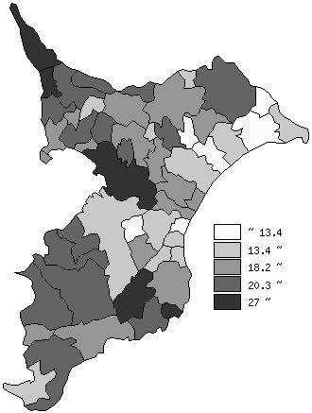
 | 千葉県の推移
平成28年度 | 22.7
平成29年度 | 24.9
平成30年度 | 22.4
令和元年度 | 21.3
令和2年度 | 22

《備 考》 ・資料出所 循環型社会推進課「清掃事業の現況と実績」 ・算出方法 再資源化総量÷（ごみの総処理量＋集団回収量）

